Orientações Preenchimento
 | Orientações para o Preenchimento da Ficha de Inspeção - Materiais de Superestrutura | Aplicado ao FORM-CGPF-042 Versão 3.0

1 OBJETIVO
Descrever e instruir como realizar o preenchimento da ficha de inspeção de Materiais de Superestrutura Ferroviária para fins cessão ou doação.

2 DETALHAMENTO DA TAREFA
2.1 Acesso a Ficha de Inspeção

A planilha de ficha de inspeção para Materiais de Superestrutura é acessada através do link: https://www.gov.br/dnit/pt-br/central-de-conteudos/atos-normativos/tipo/instrucao-normativa .

2.2 Preencher “Informações Fundamentais” do bem
2.2.1 Para as “Informações Fundamentais”, solicita-se o preenchimento de TODOS os campos, conforme exemplo abaixo de valor meramente explicativo.

Figura 1 – Informações Fundamentais

2.3 Preencher todos os campos relativos aos itens que compõem o bem
2.3.1 Após preenchimento completo do quadro “INFORMAÇÕES FUNDAMENTAIS”, as colunas “Material”, “Especificação”, “Quantidade”, “Total” e “Unidade de Medida” serão liberadas para preenchimento:

Figura 2 – Liberação das colunas para preenchimento

2.3.2 Após preencher as cinco colunas liberadas anteriormente (Figura 2), as colunas “Condição” e “Observações” também ficarão disponíveis para preenchimento, como visto na Figura 3.

Figura 3 – Liberação das colunas para preenchimento

2.3.3 Deverão ser preenchidas somente as células que estiverem desbloqueadas (EM BRANCO). Dados inseridos em células bloqueadas (EM CINZA) não serão contabilizados no momento da avaliação.

É possível exibir um comentário orientativo para cada um dos campos a serem preenchidos, apenas clicando na célula, como é visto na Figura 4:
Comentários

Figura 4 – Comentários Orientativos
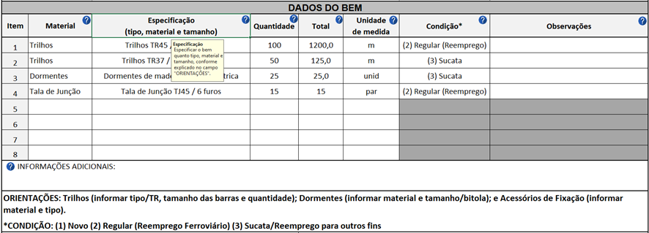

Indicar qual tipo de material de superestrutura foi inspecionado.
Ex: trilho, tala de junção, placa de apoio, dormente, entre outros.
Material

Figura 5 – Instrução para o campo “Material”

Especificar o bem quanto tipo, material e tamanho, conforme explicado no campo "ORIENTAÇÕES".
Especificação

Figura 6 – Instrução para o campo “Especificação”
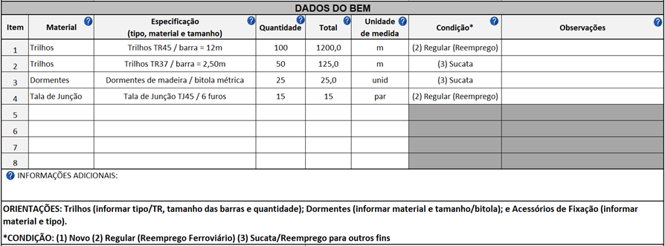
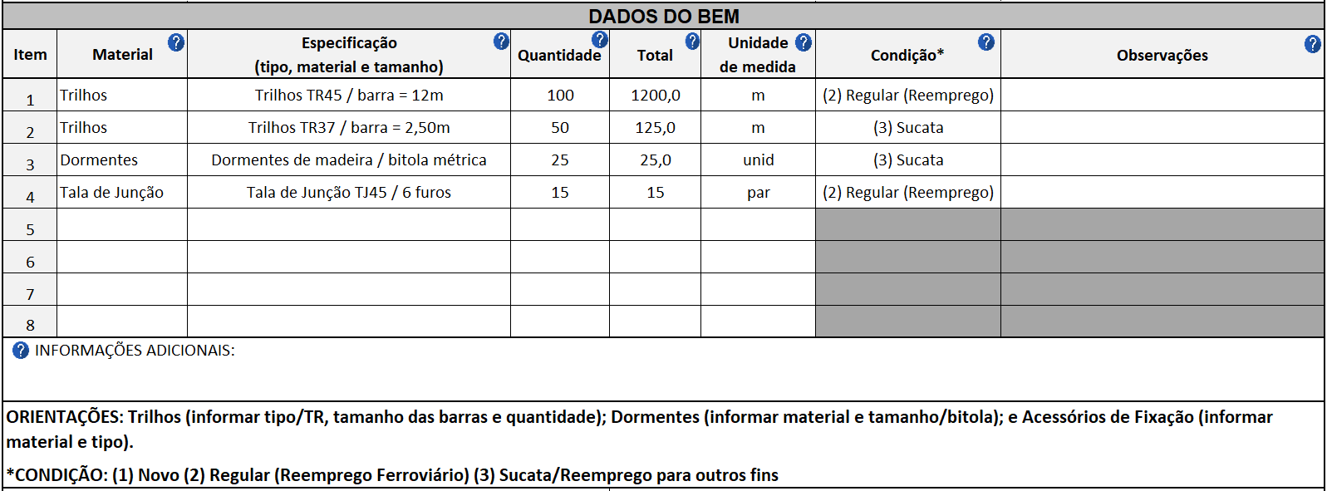

Quantidade
Informar a quantidade do material inspecionado.

Figura 7 – Instrução para o campo “Quantidade”

Total
Informar a quantidade total do material inspecionado.

Figura 8 – Instrução para o campo “Total”

Unidade de Medida
Indicar a unidade de medida referente a quantidade total do material inspecionado.

Figura 9 – Instrução para o campo “Unidade de Medida”

Condição
Escolha entre as opções (1) Novo, (2) Regular (Reemprego) ou (3) Sucata, conforme a condição do material inspecionado.

Figura 10 – Instrução para o campo “Condição”

Observações
Utilize o campo “Observações” para detalhamentos e/ou comentários que o inspetor julgar necessários.

Informações Adicionais
Espaço destinado para o inspetor inserir outros dados/informações pertinentes.

Figura 11 – Instrução para os campos “Observações” e “Informações Adicionais”
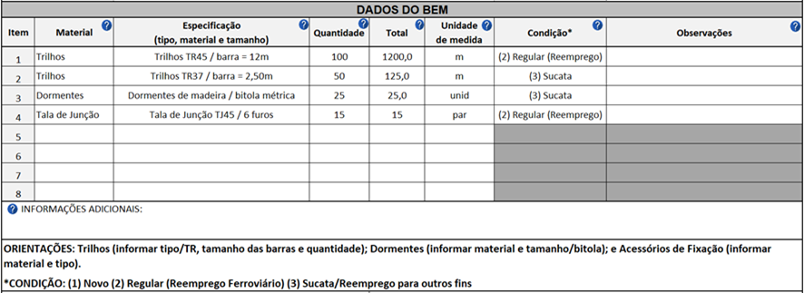

Fotos do Bem
Logo abaixo das “Informaçõs Adicionais” e demais orientaçõs de prenchimento, consta o espaço destinado a fotos do bem inspecionado, como visto na Figura 12:

Figura 12 – Instrução para o inserir as fotos do bem
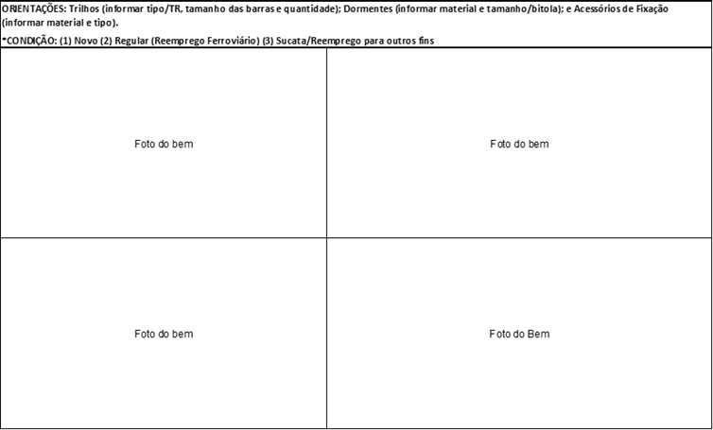

2.4 Assinaturas e Datas

Assinaturas
Devem, obrigatoriamente, ser preenchidos TODOS os campos referentes a Data e Assinaturas ao final do preenchimento da Ficha de Inspeção.
Devem assinar a ficha todas as pessoas que participaram da inspeção.

Datas

Figura 13 – “Assinaturas e Datas”

